Medidas y calculos
Medidas recogidas en la máquina, poner todas en milimetros | Milimetros
Escribir solamente en las casillas con fondo amarillo |  | [stepper_x] |  |  | # ***************************
Distancia que recorre la boquilla desde el borde de la cama hasta que toca al sensor, microswitch, o dispositivo que detecta el final de carrera a la izquierda (X) | 5 | step_pin: el que tengas |  |  | # Bed leveling | # Dos valores separados por una coma
Distancia que recorre la boquilla desde el borde de la cama hasta que choca al final a la derecha (X) | 24 | dir_pin: el que tengas |  |  | # ***************************
Distancia que recorre la cama hacia adelante con la boquilla fuera de la cama por detrás de esta (Y) | 5 | enable_pin: el que tengas
Distancia que queda entre el borde de la cama cuando llega al dispositivo que la detecta atrás y la boquilla por delante que quedaría fuera de la cama (Y) | 5 | microsteps: el que tengas |  |  | [bed_mesh]
Ancho de la cama en X | 235 | rotation_distance: el que tengas |  |  | mesh_min: | 12 | , | 12
Largo de la cama en Y | 235 | endstop_pin: el que tengas |  |  | mesh_max: | 191.2 | , | 182.5
Distancia desde la boquilla al BLTouch o sensor en X, negativa si está a la Izquierda | -31.8 | position_endstop: | -5 |  | probe_count: 5, 5
Distancia desde la boquilla al BLTouch o sensor en Y, negativa si está por delante | -40.5 | position_min: | -5.5 |  | fade_start: 0.0
 |  | position_max: | 259 |  | fade_end: 10.0
Resultados en las casillas en verde, recordad que en Klipper, los decimales se forman con un punto, no con una coma |  | homing_speed: el que tengas |  |  | horizontal_move_z: 3
 |  |  |  |  | speed: 150
Imagen para recogida de datos
 |  | [stepper_Y]
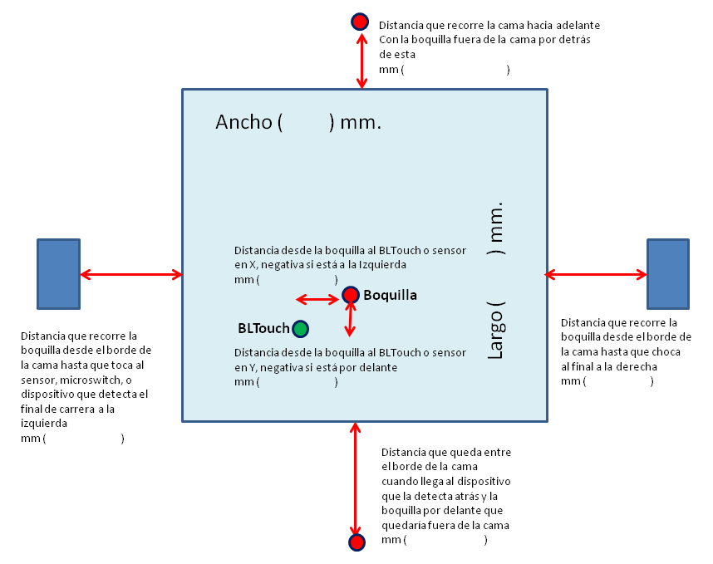
 |  | step_pin: el que tengas |  |  | # ***************************
 |  | dir_pin: el que tengas |  |  | # Safe homing | # Dos valores separados por una coma
 |  | enable_pin: el que tengas |  |  | # ***************************
 |  | microsteps: el que tengas
 |  | rotation_distance: el que tengas |  |  | [safe_z_home]
 |  | endstop_pin: el que tengas |  |  | home_xy_position: | 117.5 | , | 117.5
 |  | position_endstop: | -5 |  | speed: 50
 |  | position_min: | -5.5 |  | z_hop: 10
 |  | position_max: | 240 |  | z_hop_speed: 5
 |  | homing_speed: el que tengas

 |  | # *************************** |  |  | # ***************************
 |  | # BLTouch o Sensor uno u otro |  |  | # Esta medida es según tus gustos,
 |  | # *************************** |  |  | # ni está, ni se pone en la máquina.
 |  |  |  |  | # Distancia minima a los bordes | 12
 |  | # [bltouch] |  |  | # (Al hacer el nivelado de la cama)
 |  | # sensor_pin: el que tengas |  |  | # Si no sabes que poner
 |  | # control_pin: el que tengas |  |  | # dejalo como está
 |  | # x_offset: | -31.8 |  | # ***************************
 |  | # y_offset: | -40.5
 |  | # #z_offset: el que tengas
 |  |  |  |  | # ***************************
 |  | [probe] |  |  | # Z_Tilt Screws | # Dos valores separados por una coma
 |  | pin: el que tengas |  |  | # ***************************
 |  | x_offset: | -31.8 |  | [bed_screws]
 |  | y_offset: | -40.5 |  | screw1: | 26.5 | , | 29.5
 |  | #z_offset: el que tengas |  |  | screw2: | 202.5 | , | 29.5
 |  |  |  |  | screw3: | 202.5 | , | 200.5
 |  |  |  |  | screw4: | 26.5 | , | 200.5
 |  |  |  |  | horizontal_move_z: | 12
 |  | Recogida de datos de Z-Tilt Screws |  |  | probe_height: | 0
 |  | Estas coordenadas, son las de la boquilla, |  |  | speed: | 80
 |  | encima de cada uno de los tornillos |  |  | probe_speed: | 5

 |  | Tornillo 1 | 26.5 | 29.5 | [screws_tilt_adjust] | # Dos valores separados por una coma
 |  | Tornillo 2 | 202.5 | 29.5 | screw1_name: | Delantero_Izquierda
 |  | Tornillo 3 | 202.5 | 200.5 | screw2_name: | Delantero_Derecha
 |  | Tornillo 4 | 26.5 | 200.5 | screw3_name: | Atras_Derecha
 |  |  |  |  | screw4_name: | Atras_Izquierda
 |  |  |  |  | screw1: | 58.3 | , | 70
 |  |  |  |  | screw2: | 234.3 | , | 70
 |  |  |  |  | screw3: | 234.3 | , | 241
 |  |  |  |  | screw4: | 58.3 | , | 241
 |  |  |  |  | speed: | 80
 |  |  |  |  | horizontal_move_z: | 12
 |  |  |  |  | screw_thread: | CW-M4

 |  |  |  |  | # El tipo de tornillo usado para nivelar, M3, M4, or M5,
 |  |  |  |  | # y el sentido de giro de la rueda que es usada para nivelar la cama.
 |  |  |  |  | # Posibles valores: CW-M3, CCW-M3, CW-M4, CCW-M4, CW-M5, CCW-M5.
 |  |  |  |  | # El valor por defecto es CW-M3. Giro en el sentido del reloj
 |  |  |  |  | # incrementa la distancia entre la boquilla y la cama,
 |  |  |  |  | # Por el contrario, el giro en el sentido contrario a las agujas del reloj
 |  |  |  |  | # decrementa la distancia.

